(G1-0)
画面レイアウト定義
共通情報 |  | システム名 | 学生のいらないものショッピングサイトシステム |  |  |  |  |  |  |  |  |  |  |  | 作成者 | 津上
 |  | 工程名 | 画面設計 |  |  |  |  |  |  |  |  |  |  |  | 作成日付 | 2020-06-01
①
 |  | ドキュメント名 | 学生のいらないものショッピングサイトシステム 画面設計書 |  |  |  |  |  |  |  |  |  |  |  | バージョン | 1
書誌情報 |  | 書誌名 | 学生のいらないものショッピングサイトシステム |  |  |  |  |  |  |  |  |  |  |  | 更新者
 |  | 画面ID | G1-0 |  | 画面の名称 |  | 共通ヘッダー |  |  |  | 画面ファイル名称 |  |  |  | 更新日付
 |  | 概要 | 会員ページのすべての画面の共通ヘッダー
レイアウト図 |  |  |  |  |  |  |  |  |  |  |  | 操作手順

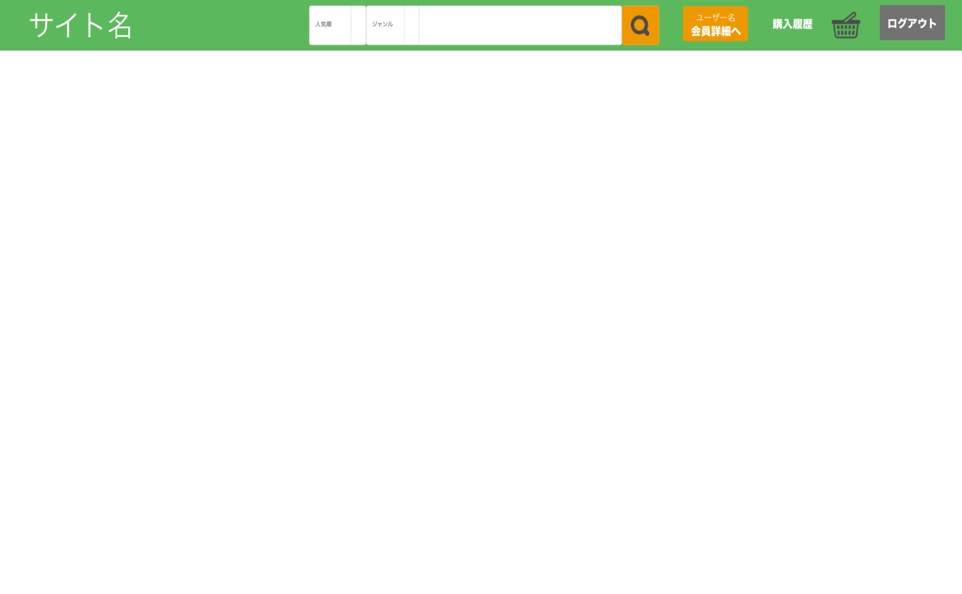
①
②
③
④
⑤
⑥
⑦
⑧
 |  |  |  |  |  |  |  |  |  |  |  | 1 | 検索ボタンを押下すると検索結果表示画面(G1-7)へ遷移する

 |  |  |  |  |  |  |  |  |  |  |  | 2 | 会員詳細ボタンを押下すると会員情報表示画面(G1-4)へ遷移する

 |  |  |  |  |  |  |  |  |  |  |  | 3 | 購入履歴ボタンを押下すると購入履歴表示画面(G1-12)へ遷移する

 |  |  |  |  |  |  |  |  |  |  |  | 4 | 買い物かごボタンを押下するとカート表示画面(G1-10)へ遷移する

 |  |  |  |  |  |  |  |  |  |  |  | 5 | ログアウトボタンを押下するとログアウト処理を行い、ログイン画面(G1-1)へ遷移する

使用する部品
識別ID | ラベル |  | 入力／表示 | 部品の種類 |  | 表示桁数 | 入力桁数 | データ型 | 文字種 | 初期表示 | 設定元 |  | 設定先 | 説明
1 | ソート選択ボックス |  | - | セレクトボックス |  | - | - | - | - | 人気順 | - |  | - | ソートの順番を選択するセレクトボックス
2 | ジャンル選択ボックス |  | - | セレクトボックス |  | - | - | - | - | ジャンル | - |  | genre_code | ジャンルを絞るセレクトボックス
3 | 検索ボックス |  | 入力 | テキストボックス |  | - | 30 | VARCHAR | 全角 | - | - |  | - | 商品を検索する単語を入力するテキストボックス
4 | 検索 |  | - | ボタン |  | - | - | - | - | - | - |  | - | 商品の検索を実行して検索結果表示画面(G1-7)へ遷移するボタン
5 | 会員詳細 |  | - | ボタン |  | - | - | - | - | - | - |  | - | 会員情報表示画面(G1-4)へ遷移するボタン
6 | 購入履歴 |  | - | ボタン |  | - | - | - | - | - | - |  | - | 購入履歴表示画面(G1-12)へ遷移するボタン
7 | 買い物かご |  | - | ボタン |  | - | - | - | - | - | - |  | - | カート表示画面(G1-10)へ遷移するボタン
8 | ログアウト |  | - | ボタン |  | - | - | - | - | - | - |  | - | ログアウト後、学生ログイン画面(G1-1)へ遷移するボタン

